فراداده
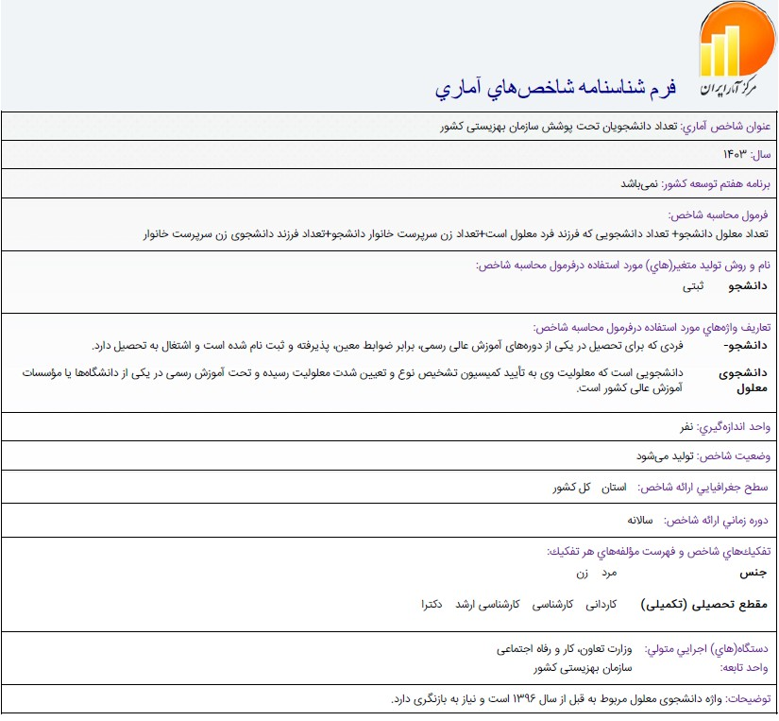

مرجع:
https://statlst.sci.org.ir/Indicator/GetIndicatorSpec/1147?Type=4

